신청서(작성必)
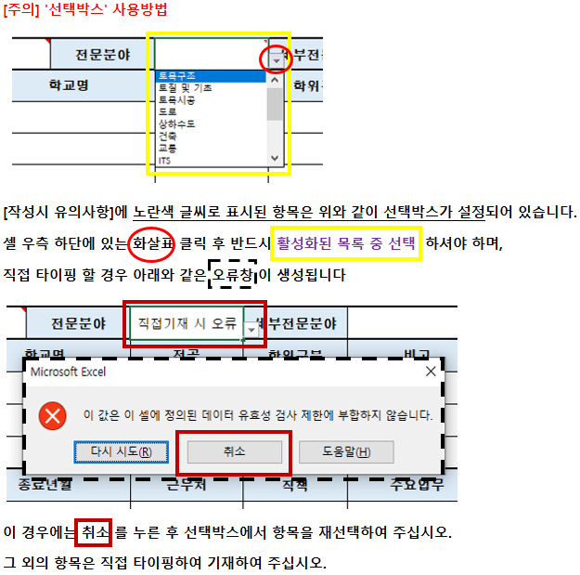
제6기 서울시설공단 기술자문위원회 후보자 등록 신청서 |  |  |  |  |  |  |  |  |  |  | <작성시 유의사항>
 |  |  |  |  |  |  |  |  |  | ※신청서 양식 절대 변형 금지
인적사항 | 성명 |  |  | 생년월일 |  | 성별 |  |  | <사진> |  |  | [인적사항]
 |  |  | 우편번호 |  |  | 시도구분 |  |  |  |  |  | - 성별, 시도구분은 선택박스에서 선택 ※ 선택박스 사용방법은 우측 이미지 참조 →→→→→→→→→
 |  |  | 상세주소 |  |  |  |  |  |  |  |  | - 생년월일은 1990-00-00 형태로 기재
연락처 | 휴대폰 |  |  |  | 직장 전화번호
 | E-mail |  |  |  | 팩스번호
직업사항 | 직업군 |  |  |  | 직장명 |  |  | 부서(학과)명 |  |  |  | [직업사항]
 | 직렬 |  |  |  | 직책 |  |  | 직급 |  |  |  | - 직업군, 시도구분은 선택박스에서 선택
 | 직장주소 |  | 우편번호 |  |  |  |  | 시도구분
 |  |  | 상세주소
지원사항 | 지원구분 |  |  |  | 전문분야 |  |  | 세부전문분야 |  |  |  | [지원사항] 지원구분 / 전문분야 / 세부전분분야 모두 선택박스에서 선택
학력사항 (최대3개) |  | 취득년월 |  | 학교명 |  | 전공 |  | 학위 | 구분 |  |  | [학력사항]
 | 1 |  |  |  |  |  |  |  |  |  |  | - 대학 이상의 학력만을 기재하되, 최종학력이 고등학교 졸업인 경우 출신고교 기재(최대3개)
 | 2 |  |  |  |  |  |  |  |  |  |  | - 취득년월 1990-01 형태로 기재
 | 3 |  |  |  |  |  |  |  |  |  |  | - 학위, 구분은 선택박스에서 선택
자격증 (최대3개) |  | 취득년월 |  | 인가·관리기관 |  | 자격증명 |  |  | 구분 |  |  | [자격증]
 | 1 |  |  |  |  |  |  |  |  |  |  | - 자격증은 기술분야와 관련된 기술사 · 기능장 · 건축사 자격증만 기재(최대3개)
 | 2 |  |  |  |  |  |  |  |  |  |  | - 취득년월은 1990-01 형태로 기재
 | 3 |  |  |  |  |  |  |  |  |  |  | - 구분은 선택박스에서 선택
근무경력 (최대5개) |  | 시작년월 |  | 종료일자 |  | 근무처 |  | 직책 | 주요업무 |  |  | [근무경력]
 | 1 |  |  |  |  |  |  |  |  |  |  | - 지원분야 관련 업무에 종사한 경력을 최근 순으로 기재(최대5개)
 | 2 |  |  |  |  |  |  |  |  |  |  | - 시작년월, 종료년월은 1990-01 형태로 기재
 | 3
 | 4
 | 5
 | 기간합산 |  |  |  |  |  |  | 년 |  | 개월 |  | - 총 근무기간 합산 기입
위원회 참여 실적 (최대3개) |  | 참여기간 |  | 기관명 |  | 위원회 명 |  |  | 참여 전문분야 |  |  | [주요연구 및 사업실적]
 | 1 |  |  |  |  |  |  |  |  |  |  | - 중앙행정기관, 지자체, 공공기관에서 운영하는 임기 1년 이상의
 | 2 |  |  |  |  |  |  |  |  |  |  | 관련분야 위원회 실적 기재 (최대 3개)
 | 3 |  |  |  |  |  |  |  |  |  |  | - 참여기간은 1990-01 ~ 1992-01 형태로 기재
주요 연구 및 사업 실적 (최대5개) |  | 시작년월 |  | 종료년월 |  | 연구·사업명 |  |  | 주요업무 |  |  | [주요연구 및 사업실적]
 | 1 |  |  |  |  |  |  |  |  |  |  | - 해당 전문분야와 관련이 있는 최근 10년간 발표(또는 진행)한
 | 2 |  |  |  |  |  |  |  |  |  |  | 주요 저서·논문·특허·사업실적 등을 기재 (최대5개)
 | 3 |  |  |  |  |  |  |  |  |  |  | - 시작년월, 종료년월은 1990-01 형태로 기재
 | 4
 | 5
특기사항 (5줄 이내) |  |  |  |  |  |  |  |  |  |  |  | [특기사항] 시민단체 활동 · 강의 경력 등 (5줄 이내)
상기 내용이 허위로 밝혀지는 경우에는 서울시설공단 기술자문위원회 위원 해촉 등의 모든 책임을 질 것을 서약합니다.
 |  |  |  |  |  |  | 2025년 02월 00일 |  |  |  |  | 등록신청서 출력본에 서명 또는 날인 후 스캔본(PDF또는 이미지파일) 별도 제출
 |  |  |  |  |  |  | 작성자 | 홍 길 동 | (인) |  |  | ※ 엑셀파일 원본(등록신청서, 신청서요약) 및 스캔본(등록신청서) 모두 제출

서울시설공단 기술자문위원회 위원장 귀하

